51 中学校生徒数（１学級当たり）
 | 51 中学校生徒数（１学級当たり）

 | 時点 2025(R7)年5月1日（毎年） |  |  |  |  |  |  | 平 均 値 |  |  |  | 24.5
 | 単位 人，人 |  |  |  |  |  |  | 標準偏差 |  |  |  | 3.9
 | 市町村名 | 指標 | 順位 |  | #REF! | 生徒数 | 市町村名 | 指標 | 順位 |  | #REF! | 生徒数

 | 千葉県 | 28.0 |  | － |  | 152,080 | 八街市 | 24.3 |  | 31 |  | 1,383
 | 千葉市 | 29.5 |  | 6 |  | 23,709 | 印西市 | 27.1 |  | 13 |  | 3,281
 | 銚子市 | 21.0 |  | 46 |  | 968 | 白井市 | 26.2 |  | 19 |  | 1,834
 | 市川市 | 31.3 |  | 2 |  | 11,692 | 富里市 | 27.0 |  | 14 |  | 1,107
 | 船橋市 | 31.9 |  | 1 |  | 16,134 | 南房総市 | 18.6 |  | 49 |  | 631
 | 館山市 | 22.9 |  | 36 |  | 940 | 匝瑳市 | 21.1 |  | 45 |  | 738
 | 木更津市 | 24.9 |  | 28 |  | 3,884 | 香取市 | 22.0 |  | 40 |  | 1,429
 | 松戸市 | 30.5 |  | 3 |  | 11,309 | 山武市 | 23.7 |  | 33 |  | 901
 | 野田市 | 26.5 |  | 16 |  | 3,633 | いすみ市 | 22.1 |  | 38 |  | 728
 | 茂原市 | 26.6 |  | 15 |  | 1,918 | 大網白里市 | 26.3 |  | 18 |  | 1,079
 | 成田市 | 28.6 |  | 10 |  | 3,517 | 酒々井町 | 25.4 |  | 24 |  | 407
 | 佐倉市 | 25.7 |  | 22 |  | 3,833 | 栄町 | 25.7 |  | 22 |  | 334
 | 東金市 | 25.4 |  | 24 |  | 1,293 | 神崎町 | 16.8 |  | 51 |  | 101
 | 旭市 | 21.4 |  | 43 |  | 1,456 | 多古町 | 23.7 |  | 33 |  | 261
 | 習志野市 | 30.0 |  | 4 |  | 4,978 | 東庄町 | 22.1 |  | 38 |  | 243
 | 柏市 | 29.8 |  | 5 |  | 12,160 | 九十九里町 | 24.5 |  | 29 |  | 245
 | 勝浦市 | 21.5 |  | 42 |  | 237 | 芝山町 | 16.0 |  | 54 |  | 144
 | 市原市 | 26.2 |  | 19 |  | 6,305 | 横芝光町 | 22.5 |  | 37 |  | 496
 | 流山市 | 28.1 |  | 11 |  | 5,423 | 一宮町 | 26.5 |  | 16 |  | 344
 | 八千代市 | 29.3 |  | 7 |  | 5,396 | 睦沢町 | 16.9 |  | 50 |  | 152
 | 我孫子市 | 26.0 |  | 21 |  | 2,753 | 長生村 | 25.2 |  | 26 |  | 277
 | 鴨川市 | 20.9 |  | 47 |  | 564 | 白子町 | 23.9 |  | 32 |  | 215
 | 鎌ケ谷市 | 28.8 |  | 8 |  | 2,563 | 長柄町 | 16.8 |  | 51 |  | 101
 | 君津市 | 23.4 |  | 35 |  | 1,823 | 長南町 | 16.5 |  | 53 |  | 99
 | 富津市 | 25.1 |  | 27 |  | 777 | 大多喜町 | 20.4 |  | 48 |  | 163
 | 浦安市 | 28.8 |  | 8 |  | 3,684 | 御宿町 | 21.2 |  | 44 |  | 106
 | 四街道市 | 27.5 |  | 12 |  | 2,532 | 鋸南町 | 21.8 |  | 41 |  | 109
 | 袖ケ浦市 | 24.5 |  | 29 |  | 1,691

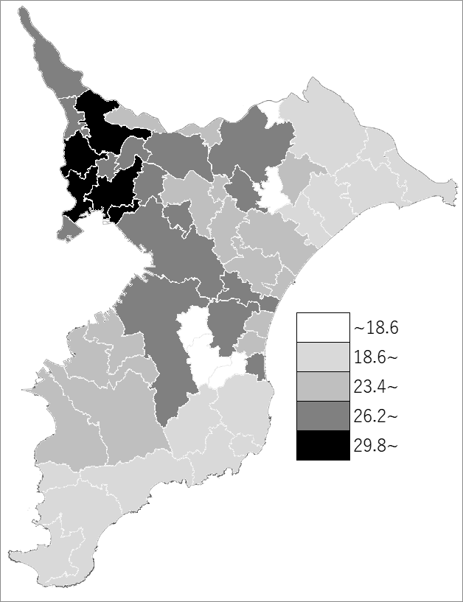
 | 千葉県の推移
 | 生徒数（右軸） | 指標
令和3年 | 158265 | 28.9
令和4年 | 157236 | 28.7
令和5年 | 155991 | 28.5
令和6年 | 153809 | 28.4
令和7年 | 152080 | 28

《備 考》 ・資料出所 統計課「学校基本統計（学校基本調査結果）」 ・算出方法 生徒数÷学級数

